Sheet1
챕터 1 (튜토리얼)

오브젝트 | 참조 이미지 | 필요 시스템 | 기대 연출 | 기획의도 | 비고
조명 | 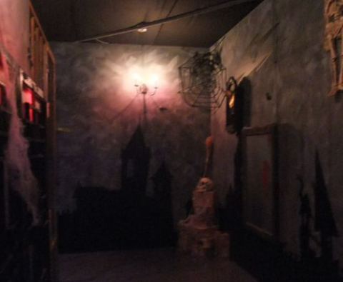 | 광원 효과 | 1. 주기적으로 밝았다가 어두워 지는 연출(깜빡이는 조명들과 같은 효과) 2. 방 전체가 아닌 조명 근처들만 부분적으로 밝아지는 연출 | 갇혀 있다는 상황적 특성과 공간적 특성을 모두 활용하기 위한 요소
서랍장 | 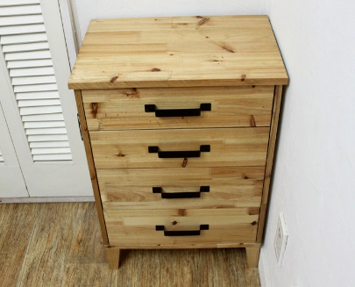 | 넣었다가 뺄 수 있는 서랍장들의 움직임 | 들어갔다가 나오는 서랍장들 | 숨겨놓은 단서들을 유저들이 찾게 하기 위한 수납 요소
 옷장 |  | 여닫을수 있는 옷장의 움직임 | 문이 열리는 옷장 | 숨겨놓은 단서들을 유저들이 찾게 하기 위한 수납 요소2
탁자 | 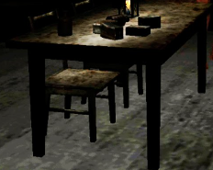 | 오브젝트가 올라갈 수 있는 탁자 | 오브젝트들이 올라갈 수 있는 탁자로서의 기능 | 게임에서 활용할 수 있는 오브젝트들의 배치 장소
액자 | 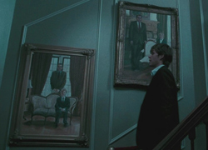 | 지정된 시간에 떨어지는 액자 떨어진 액자에서 파생되는 사운드 | 게임을 진행하는 유저에게일정시간이 되었을때 액자가 떨어지게 한다. | 공포감이 인지된 유저에게 놀라게 되는 포인트를 제공한다.
침대 | 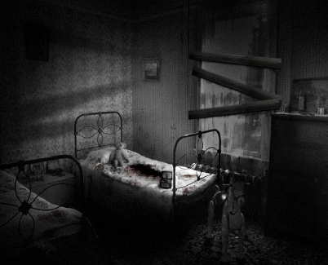 | 시점의 변화 | 침대에 쓰러져 있던 주인공이 자리에서 일어난다. | 게임이 최초로 시작되는 지점
쇳창살 | 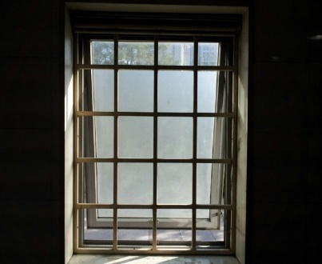 | X | X | 갇혀 있다는 사실을 인지 시켜주기 위한 요소(건물밖의 이미지나 풍경 노출X)
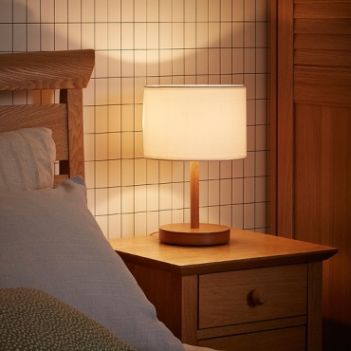 침대용 간이조명 |  | 광원 효과 | 방 전체가 아닌 조명 근처들만 부분적으로 밝아지는 연출 | 갇혀 있다는 상황적 특성과 공간적 특성을 모두 활용하기 위한 요소 | 이미지 자료 조사가 원할하지 않아 일반적인 침실용 조명을 참조 이미지로 하였으나 원하는 퀄리티는 훨씬 더 낡은 스탠드
간이서랍장 | 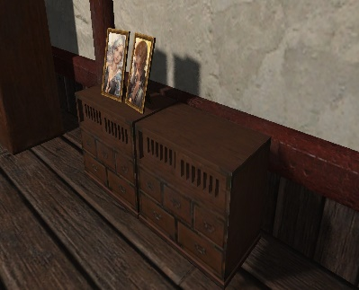 | 넣었다가 뺄 수 있는 서랍장들의 움직임 | 들어갔다가 나오는 서랍장들 | 숨겨놓은 단서들을 유저들이 찾게 하기 위한 수납 요소 | 침대용 간이조명이 이 간이 서랍장 위에 비치되었으면 좋겠다.
잠겨있는 문 |  | 문이 열리는 기능 | 1. 미션을 모두 수행했을때 열 수 있는 기능 2. 미션을 모두 수행하지 못했을 때열 수 없는 기능 | 제공된 미션(문제를)모두 해결했을 때 다음 챕터로 이동할 수 있는 곳
화면 혈흔 | 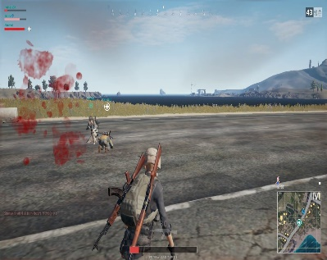 | 게임을 진행하는 화면에 혈흔 노출 | 시간이 점점 감소해 종료가 가까워 짐에 따라 혈흔 노출이 많아진다 | 제한시간이 점점 줄어들고 있다는 연출 요소의 제공 게임을 진행하는 유저에게 압박감을 제공해줌으로서 기존에 얻는 공포감과 압박감을 더욱 살려주는 효과의 기대
납치범의 대사 |  | 지정된 포인트에서 사운드및 텍스트 출력 | 게임속 주인공을 납치한 납치범의 멘트(텍스트)와 웃음소리 노출 | 유저가 게임을 진행할 수 있는 미션 + 힌트의 제시

